Sheet1
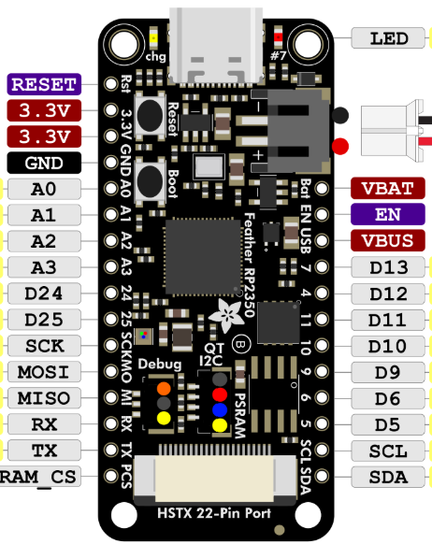
Feather Up

IRQ | Touch
DO |  | MISO
DI |  | MOSI
CS |  | D13
CL |  | SCK | sd clk | SD Card | SCK
MISO | Display | MISO | sd miso |  | MISO
LED |  | D12 | sd mosi |  | MOSI
SCK |  | SCK | sd cs |  | D5
MOSI |  | MOSI
DC |  | D10
RESET |  | D9
CS |  | D6
GND |  | GND
VCC |  | 3.3V

Feather Down

VCC | Display | 3.3V
GND |  | GND
CS |  | D6
RESET |  | D9
DC |  | D10
MOSI |  | MOSI
SCK |  | SCK | sd cs | SD Card
LED |  | D12 | sd mosi
MISO |  | MISO | sd miso
CL | Touch | SCK | sd clk
CS |  | D13
DI |  | MOSI
DO |  | MISO
IRQ

